説明書
（１）上部黄色の部分を入力してください。

1
9
2
10

3

4
11

5

6

7
8

① | 中小企業者住所 |  | 住所を入力してください。申請書住所に反映します。 未入力の場合、印刷された申請書に書き込みしてください。
② | 法人名 |  | 法人の方は法人名を入力してください。 法人名を入力することにより、法人として判定します。
③ | 代表者氏名・個人業者名 |  | 個人事業者の方・法人代表者の氏名を入力してください。 法人名が未入力で、氏名を入力されると、個人として判定します。
④ | 市町村（事業所所在地） |  | 申請書を提出する市町村をプルダウンから選択します。 申請書の「○○殿」に反映します。
⑤ | 業種（小規模判定用） |  | 事業を営んでいる主たる業種をプルダウンから選択もしくは、 「業種一覧」シートからコピーして貼り付けします。 未入力の場合、ご利用可能制度判定を行いません。
⑥ | 期末従業員 |  | 期末従業員数を入力します。 従業員数には、個人事業主の家族従業員（事業主と生計を一にしている３親等以内の親族）、会社役員は含まれません。全くの臨時的な従業員は含まれませんが、パート・アルバイト等名目は臨時雇いであっても、実質上常雇い的関係にある等事業の経営上不可欠な人員は含まれます。 未入力の場合、ご利用可能制度判定を行いません。
⑦ | 最近１か月の年月（西暦） |  | 必須入力です。 基準となる直近1か月前の年月を西暦（YYYY/MM）で入力してください。
⑧ | 最近○か月で運用 |  | 令和元年１２月からの弾力的な運用に対応した、月数をプルダウンから選択してください。
⑨ | 申請日（西暦） |  | 申請日を西暦(YYYY/MM/DD)で入力してください。
⑩ | 事業開始日（西暦） |  | 事業開始日を西暦（YYYY/MM/DD)で入力してください。事業開始日から申請日までの月数を計算します。 セーフティネット4号、危機関連の各申請書の「事業開始日」に反映します。
⑪ | ５号事由 |  | プルダウンで、「販売数量の減少」もしくは「売上高の減少」を選択します。セーフティネット５号の申請書本文に反映します。

（2）売上高実績・見込を入力してください。
 | （１）の⑦「最近１か月の年月（西暦）」を入力することにより、年月が表示されます。該当する年月の売上高を入力してください。
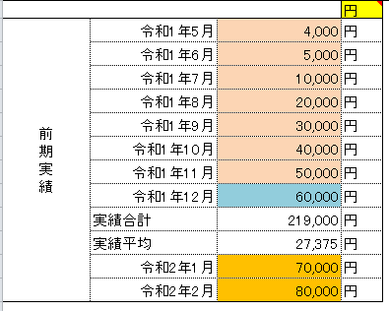

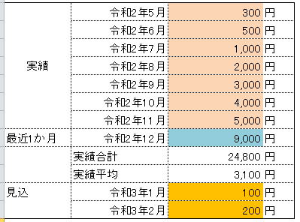

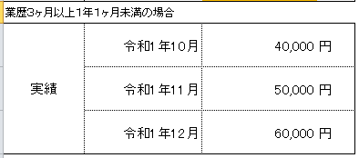

（３）判定結果をご確認ください。
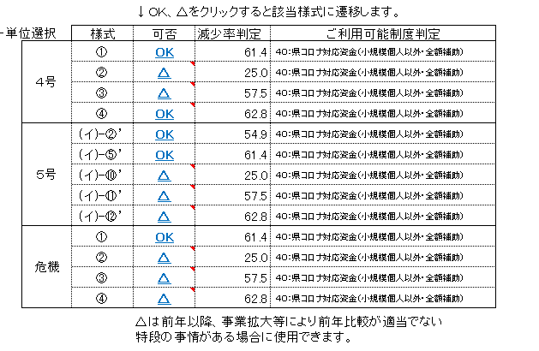

（4）セーフティネット５号を申請する場合は、指定業種（中分類番号２桁）を入力してください。
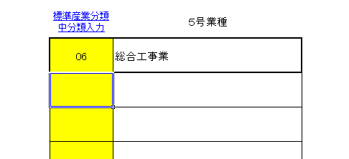

 |  | 太枠の黄色の部分にシート「5号業種リスト」の産業分類中分類番号をコピーして貼り付けてください。
 |  | セーフティネット５号申請書本文に反映します。
 |  | 太枠より下の入力部分は現在使用しません。

（5）申請する様式の「OK」もしくは「△」をクリックしてください。

 |  | 申請書を印刷してください。

